1.1
voltar à página inicial |  |  |  | 1 - FORMULÁRIOS
 | S | N | NA
 | x |  |  | 1.1 A sequência de tabulação entre campos segue a sequência de preenchimento
 |  |  |  | A ordem de tabulação por entre os campos deve corresponder à sequência normal de preenchimento do formulário.

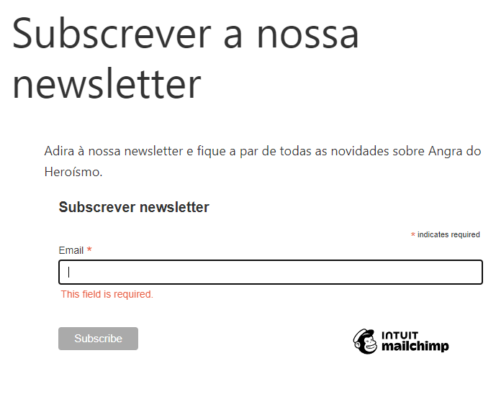
 | Listagem de evidências
 |  |  |  |  | Notas:
 |  |  |  |  | O nosso website tem apenas um formulário e este só tem um campo. Página: https://angradoheroismo.pt/subscrever-a-nossa-newsletter/

2.4
voltar à página inicial |  |  |  | 2 - CAMPOS
 | S | N | NA
 | x |  |  | 2.4 Campos obrigatórios devem ser claramente indicados como tal
 |  |  |  | A identificação não deve basear-se apenas na cor. A sinalética visual de identificação deve ser notória. Deve ser disponibilizado um equivalente alternativo compatível com as tecnologias de apoio usadas por utilizadores com necessidades especiais.

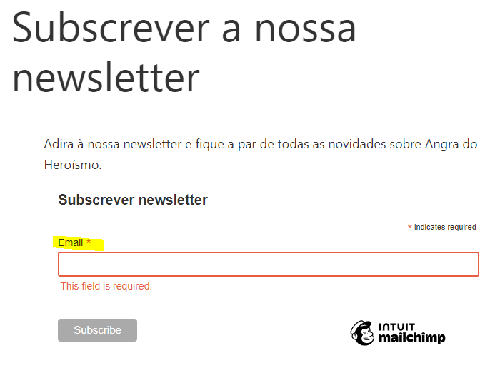
 | Listagem de evidências
 |  |  |  |  | Notas:
 |  |  |  |  | O campo obrigatório está devidamente indicado como tal, junto do nome do campo. Página: https://angradoheroismo.pt/subscrever-a-nossa-newsletter/

3.2
voltar à página inicial |  |  |  | 3 - RESPOSTA
 | S | N | NA
 |  |  | x | 3.2 Deve ser confirmado o sucesso da transação/envio de informação
 |  |  |  | O sucesso de uma transação deve ser claramente comunicado ao utilizador através de uma mensagem de confirmação.

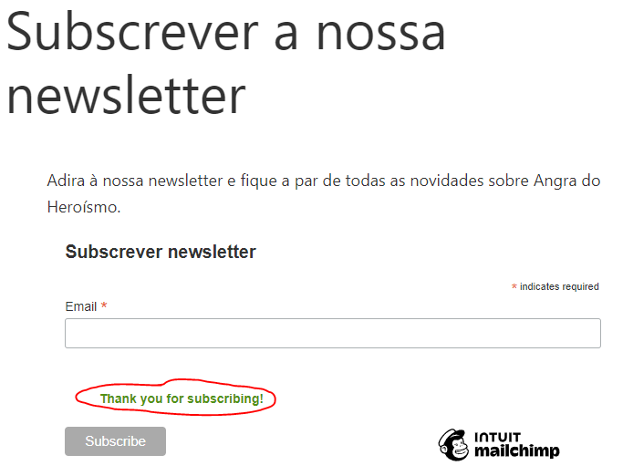
 | Listagem de evidências
 |  |  |  |  | Notas:
 |  |  |  |  | Após preenchimento do campo e submissão do formulário, surge uma mensagem que confirma o sucesso do envio da informação. Página: https://angradoheroismo.pt/subscrever-a-nossa-newsletter/

